상품제안서
오죽선 기성 전통부채 (대) | 상품코드: S19854

 |  |  |  |  |  |  | 02-713-8555 | www.synergygift.co.kr
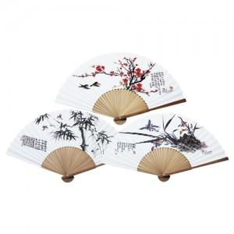

【상세/제작정보】 | <span id="husky_bookmark_end_1719723307701"></span>* 매듭 미포함(별도구매) - 앵두매듭 / 종이케이스포함​

【인쇄/포장옵션】 | 실크 / 포장불가능

【공급단가】 | 수량 | 100~ | 300~ | 500~ | 1,000~ | 3,000~
*VAT별도 | 단가 | 4,030원 | 3,690원 | 3,510원 | 3,420원 | 3,240원

【상품 URL】 | https://www.synergygift.co.kr:443/src/goods_detail.php?gdno=16079

